Arkusz1
Prosimy o wypełnienie szarych pól. Kalkulator oblicza orientacyjny koszt pracy. Ostateczna wycena zostanie do Państwa przesłana wraz z potwierdzeniem zamówienia.
USŁUGA |  | ILOŚĆ | WYNIK H BHX | KOSZT ORIENTACYJNY PLN/netto
EUROSZEREG pełny zakres 0-899 | 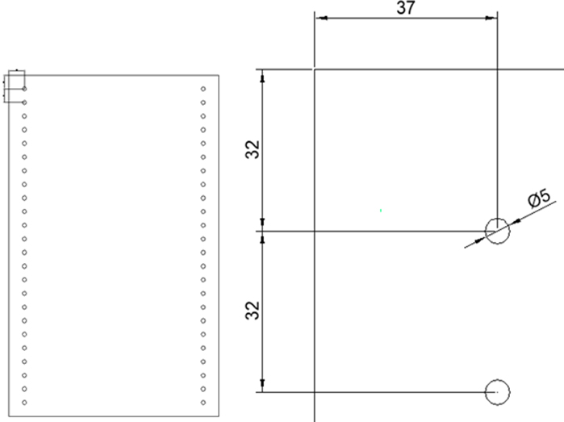 | 0 | 0.00 | 0.00 zł
EUROSZEREG pełny zakres 900-1199 |  | 0 | 0.00 | 0.00 zł
EUROSZEREG pełny zakres od 1200 w górę |  | 0 | 0.00 | 0.00 zł
WIERCENIE POTRÓJNE POD PÓŁKĘ podziały 0-899 - 2 podziały | 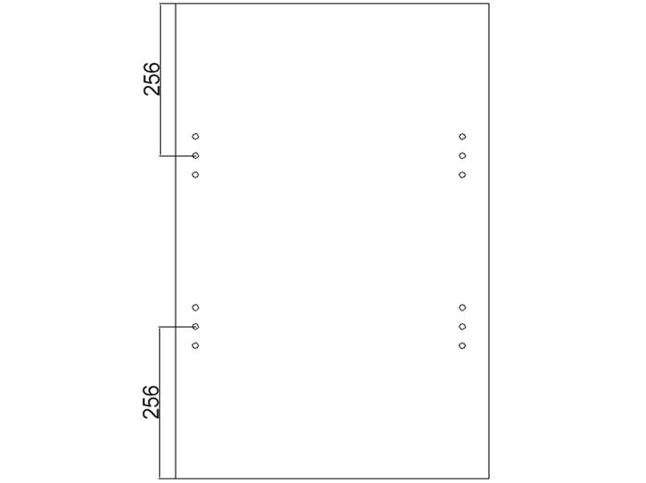 | 0 | 0.00 | 0.00 zł
WIERCENIE POTRÓJNE POD PÓŁKĘ podziały 900-1199 – 3 podziały |  | 0 | 0.00 | 0.00 zł
WIERCENIE POTRÓJNE POD PÓŁKĘ podziały 1200 w górę – co 330mm |  | 0 | 0.00 | 0.00 zł
NAROŻNIK 25 zł/szt/netto składa się z dwóch części: połączenie na kołek i mimośród |  | 0 | 0.00 | 0.00 zł
OTWORY POD ZAWIASY (łącznie z punktami pod wkręty) 0-899 - 2 otwory | 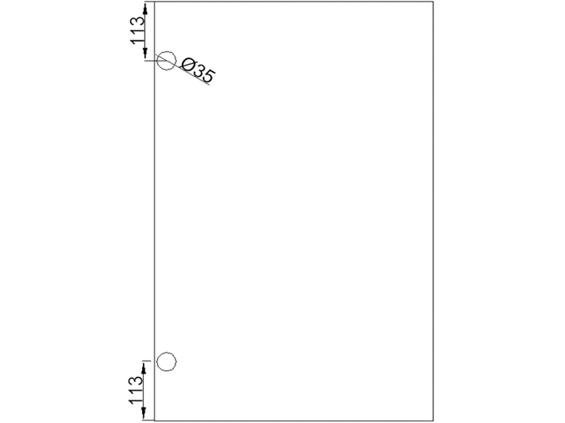 | 0 | 0.00 | 0.00 zł
OTWORY POD ZAWIASY (łącznie z punktami pod wkręty) 900-1599 - 3 otwory |  | 0 | 0.00 | 0.00 zł
OTWORY POD ZAWIASY (łącznie z punktami pod wkręty) 1600-2499 - 4 otwory |  | 0 | 0.00 | 0.00 zł
OTWORY POD ZAWIASY (łącznie z punktami pod wkręty) 2500 w górę - 5 otworów |  | 0 | 0.00 | 0.00 zł
WYCIĘCIE |  | 0 | 0.00 | 0.00 zł
OTWÓR liczony MB - wartość minimalna 1 m |  | 0 | 0.00 | 0.00 zł
FREZ POD LED liczony MB - wartość minimalna 1 m |  | 0 | 0.00 | 0.00 zł
SKOS NA PŁASZCZYŹNIE | 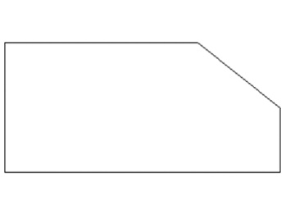 | 0 | 0.00 | 0.00 zł
BLAT ŁĄCZENIE L |  | 0 | 0.00 | 0.00 zł
BLAT ZŁĄCZA PODBLATOWE czas za 1 sztukę złącza | 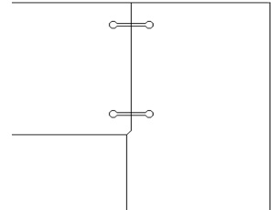 | 0 | 0.00 | 0.00 zł
SUMA INDEX 90132/0010 |  | 0 | 0.00 | 0.00 zł

CENTRUM STOLARSKIE JAF ul. Firmowa 8, 62-023 Robakowo, Tel: +48 61 62 33 550, Fax. +48 61 8145 899, robakowo@jaf-polska.pl

